Лист1
Фото | Наименование проекта
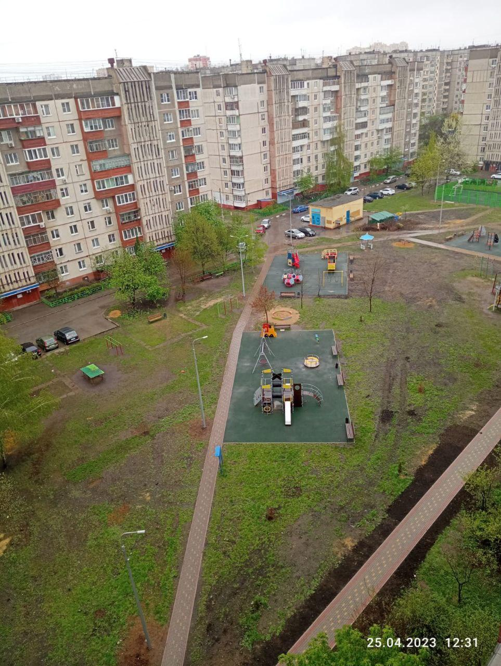 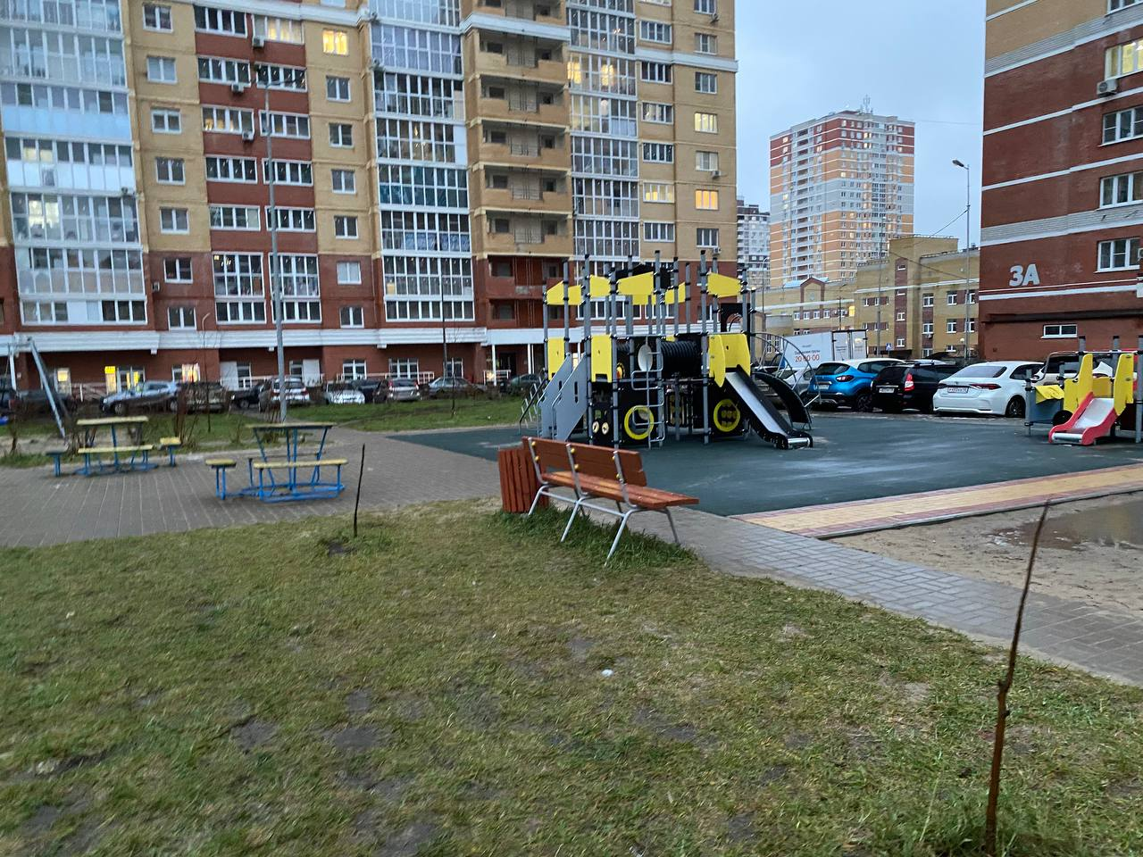 | ул. Кривенкова, д.3,5, ул. Шубина, д. 17,19
 | ул. Осканова, д.2
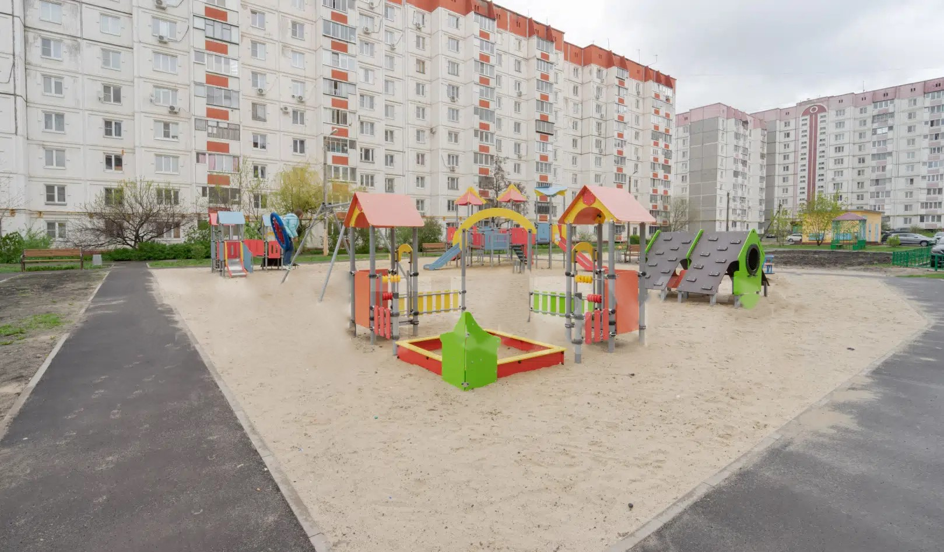 | ул. Стаханова, д.18, 20, 20а, 22
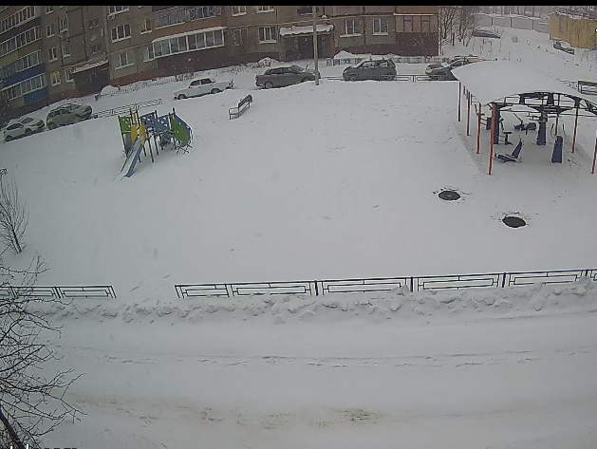 | ул. Архангельская, д.18,22
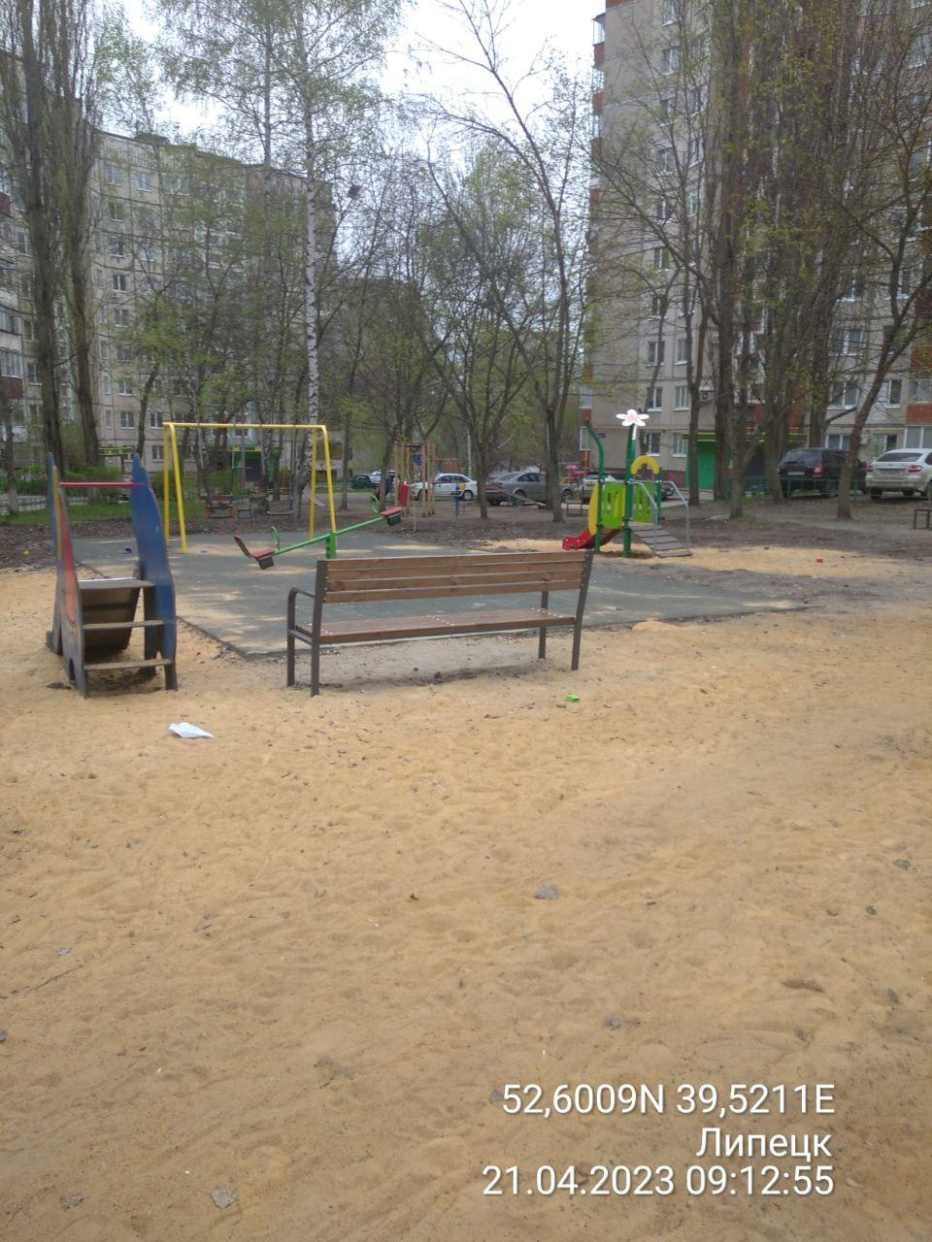 | ул. Полиграфическая, д.4,10
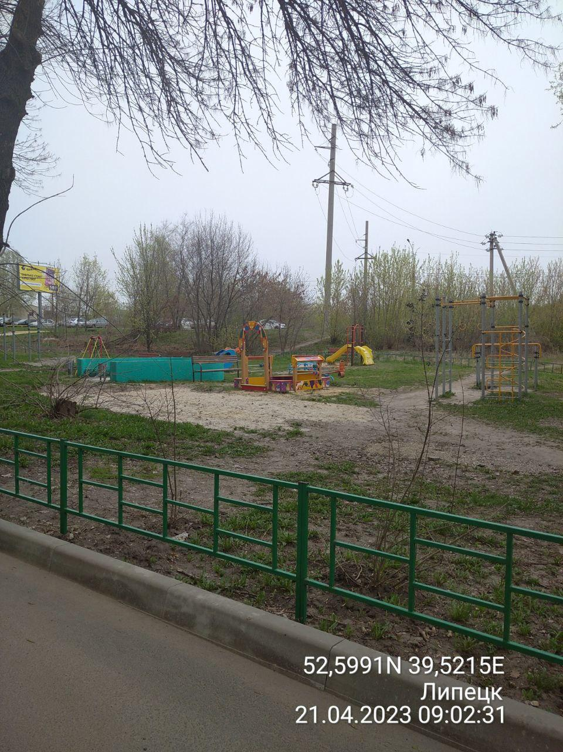 | ул. Полиграфическая, д.12
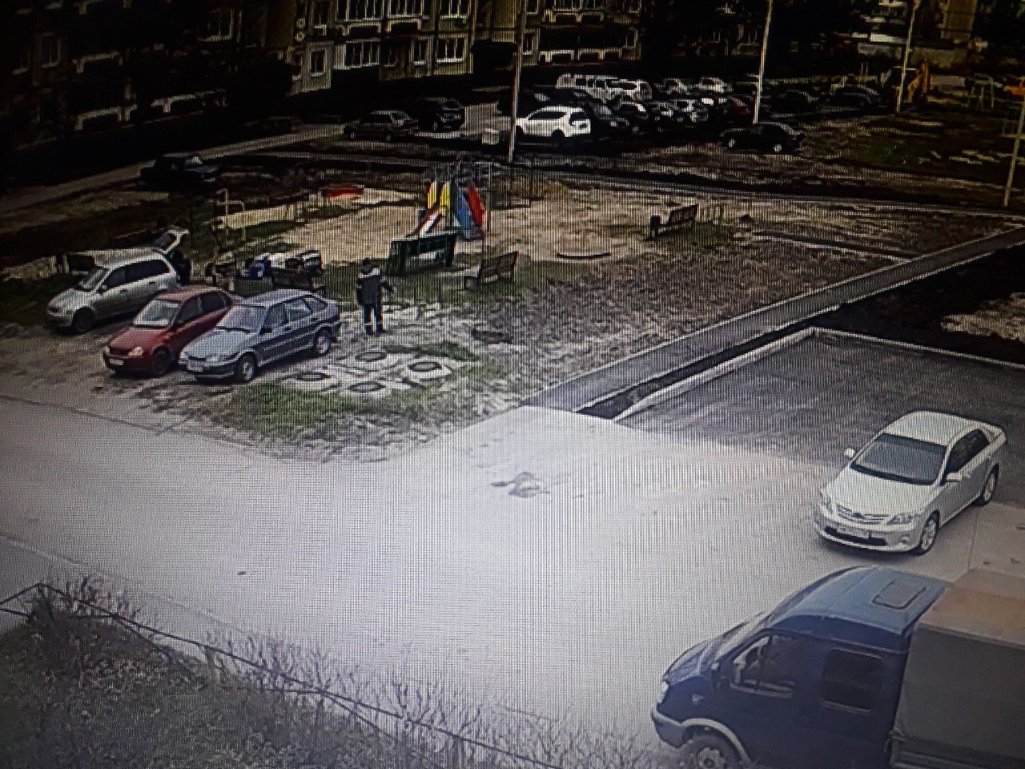 | ул. Энергостроителей, д.15,21
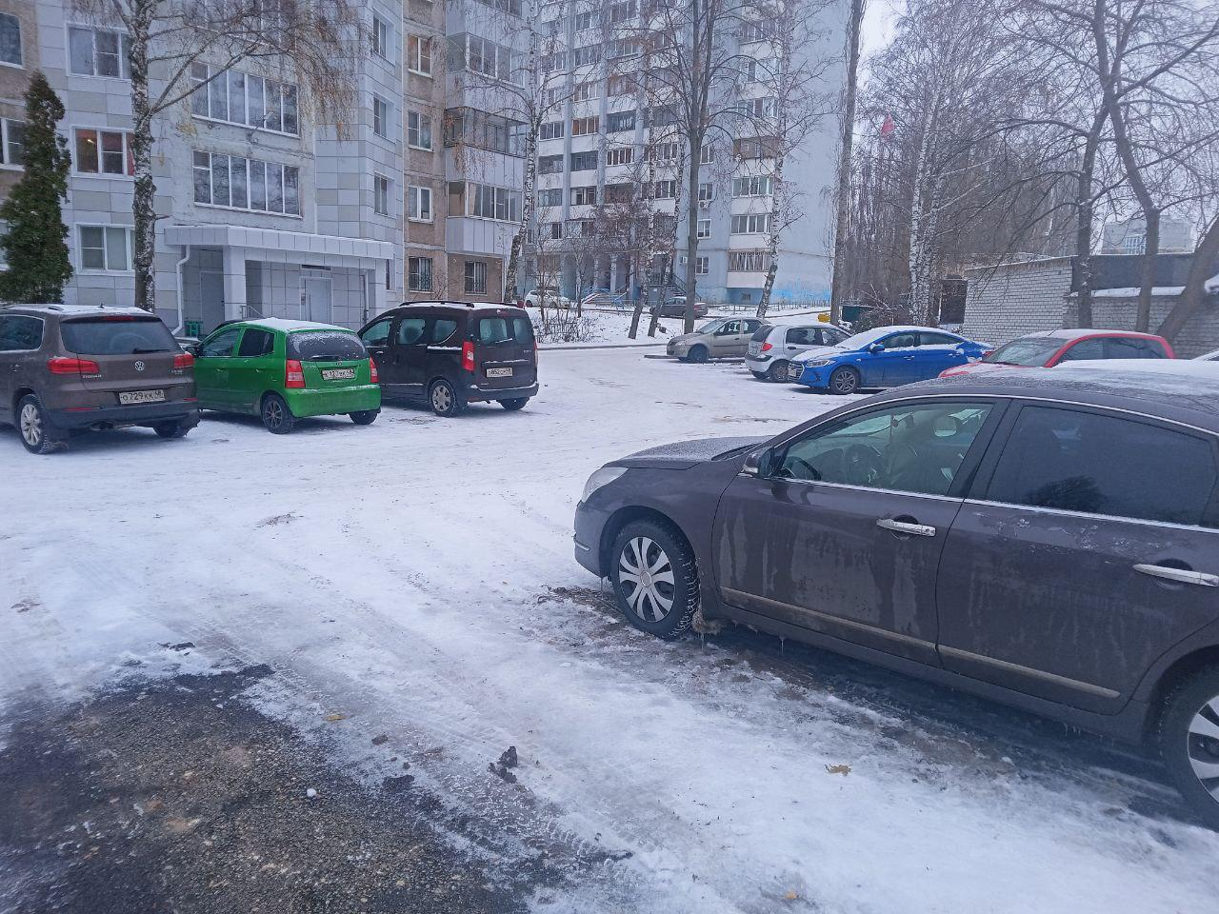 | ул. Терешковой,д.19
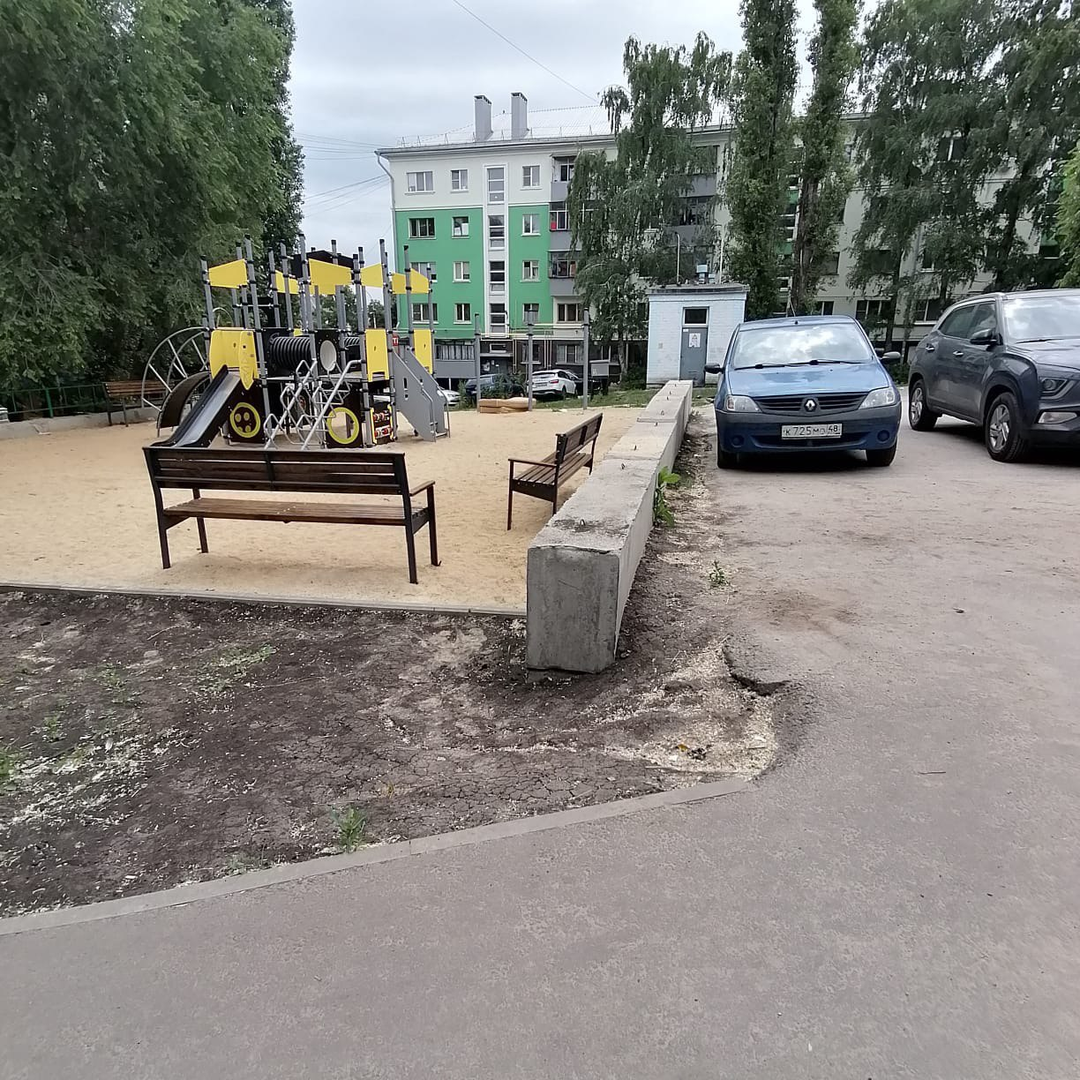 | ул. Студеновская,д.5,9,11
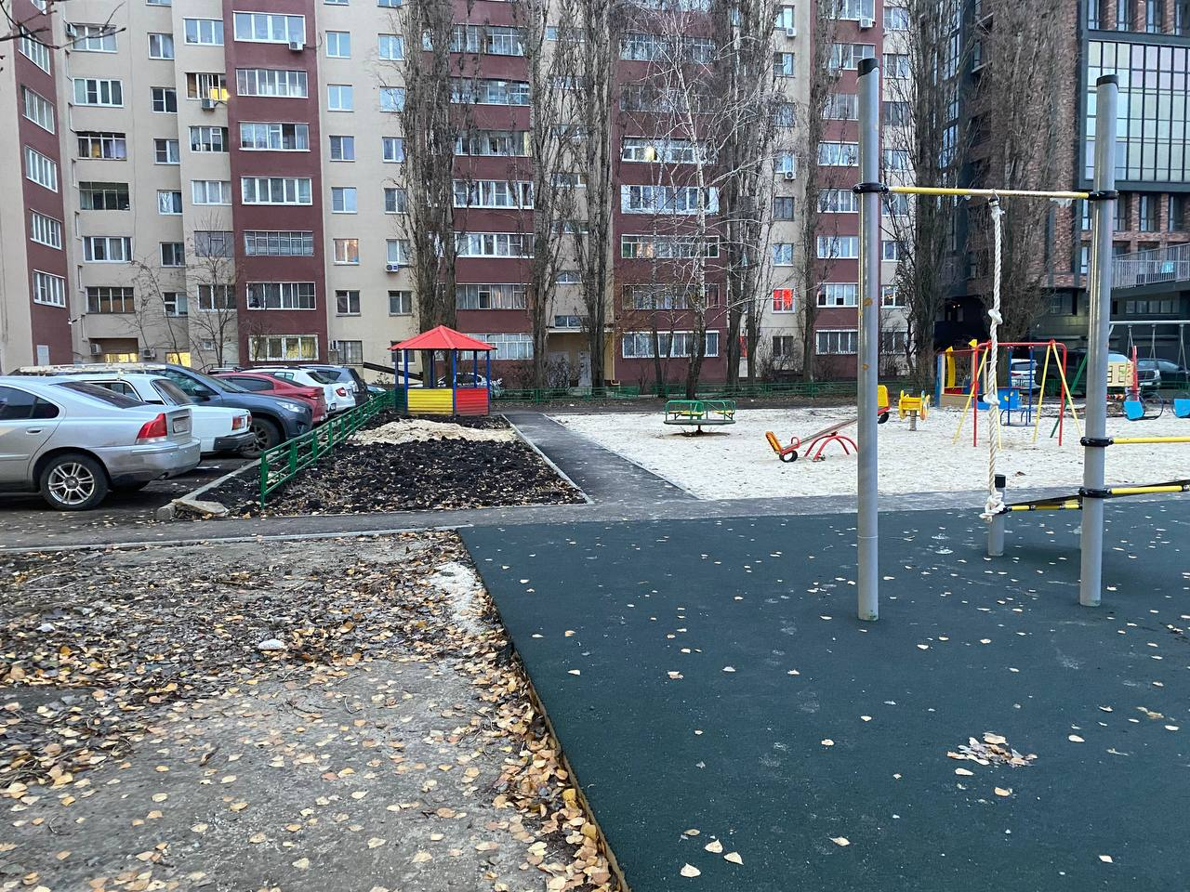 | ул. Советская,д.68
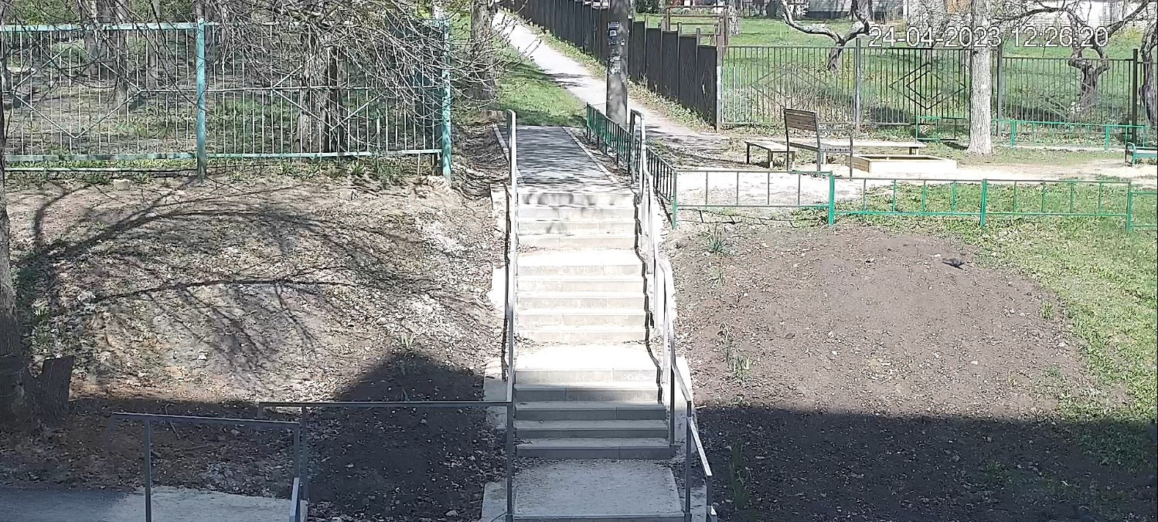 | ул. Звездная, д.13,13/2
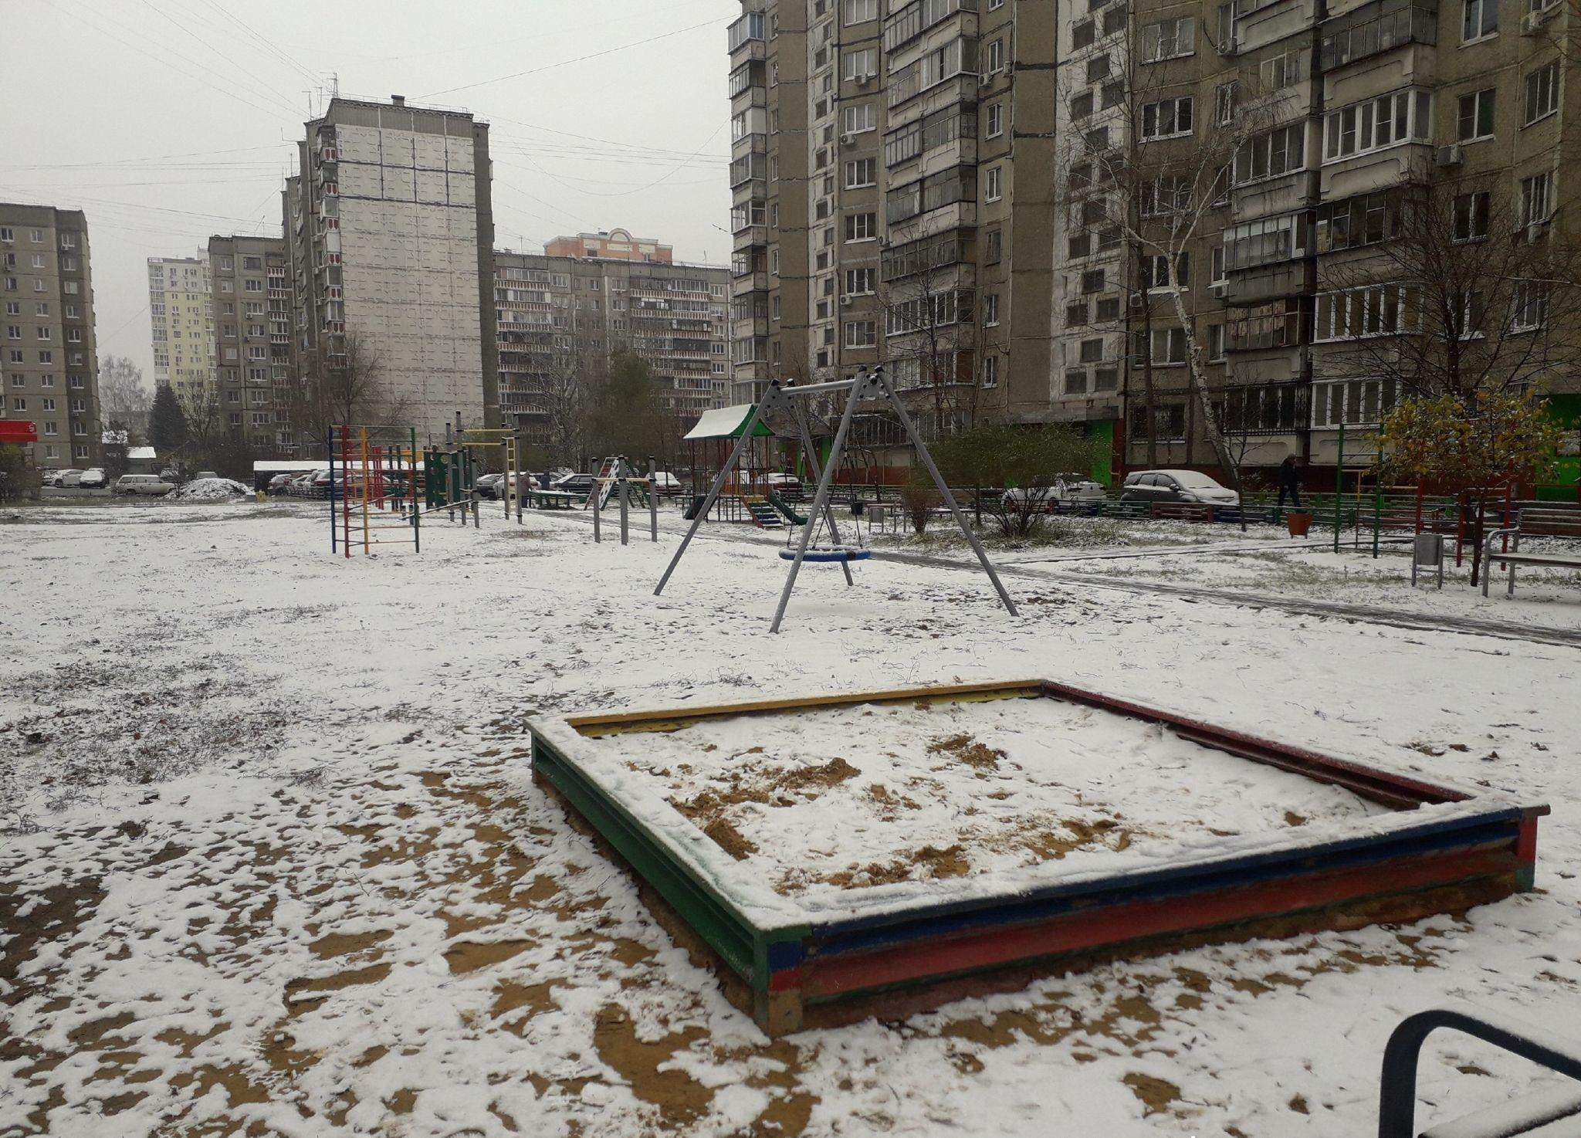 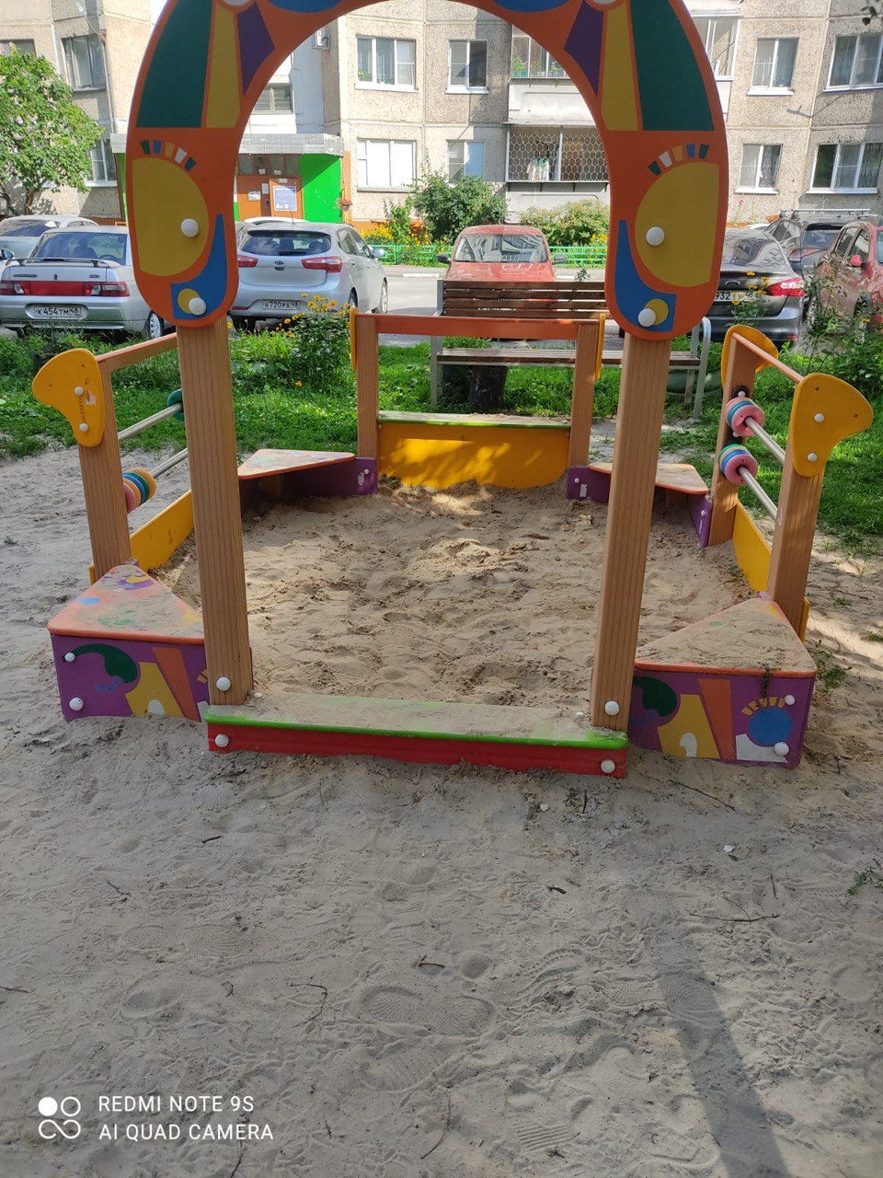 | ул. Доватора, д. 2,4,4а
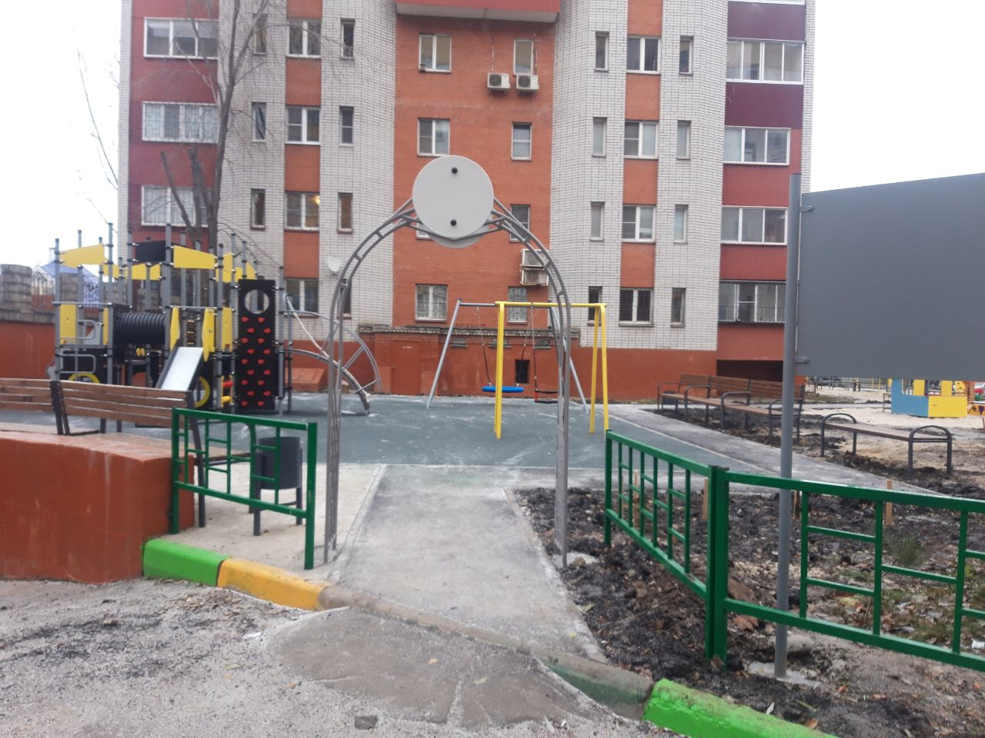 | ул.Депутатская, 61
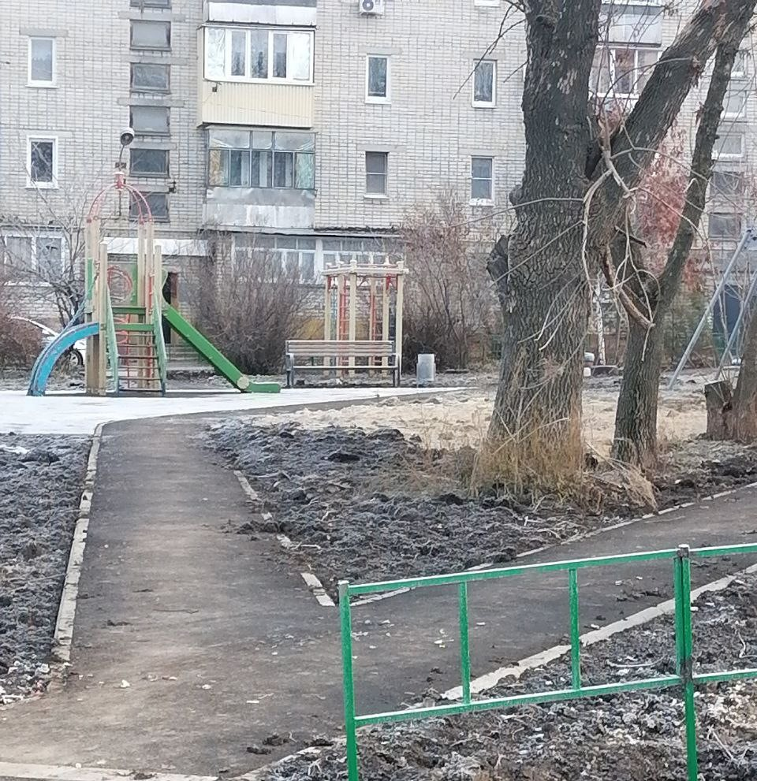 | ул. Союзная, 3
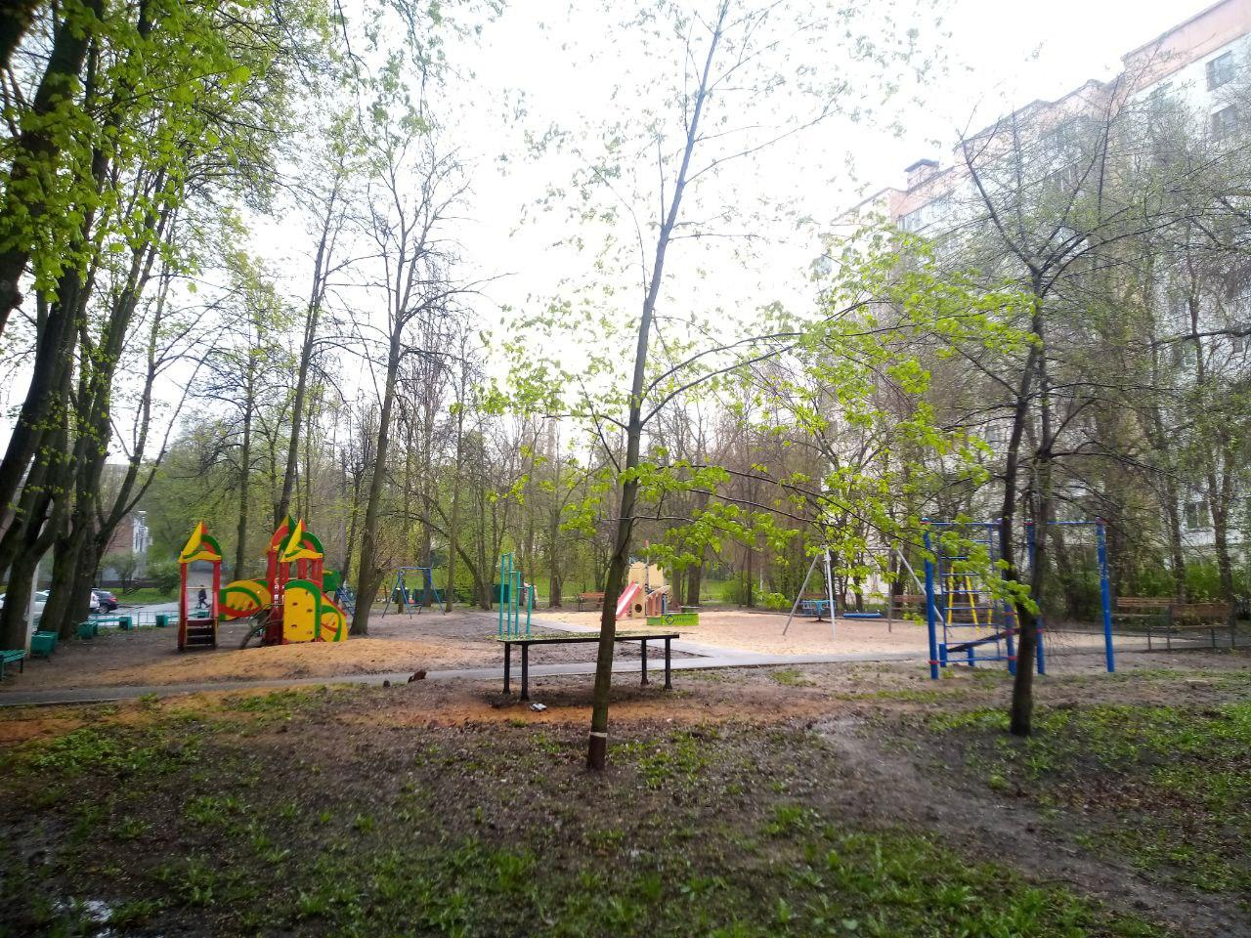 | ул. 15 микрорайон, 19
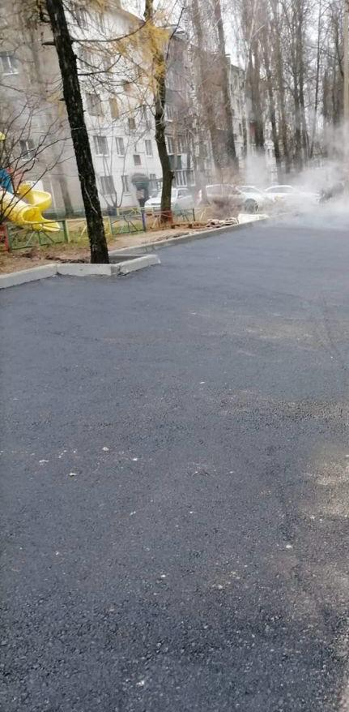 | ул. Вермишева, 11, 13
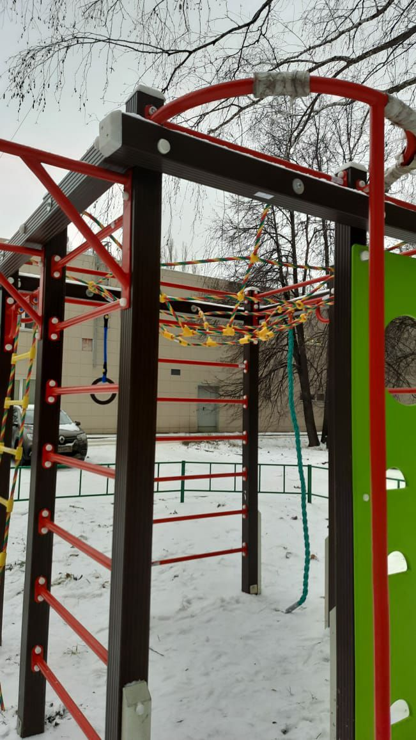 | ул. Московская, 47
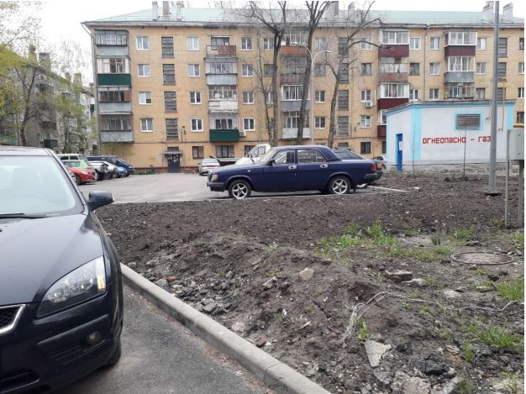 | ул. Гагарина, 55/1, 55/2, 55/3
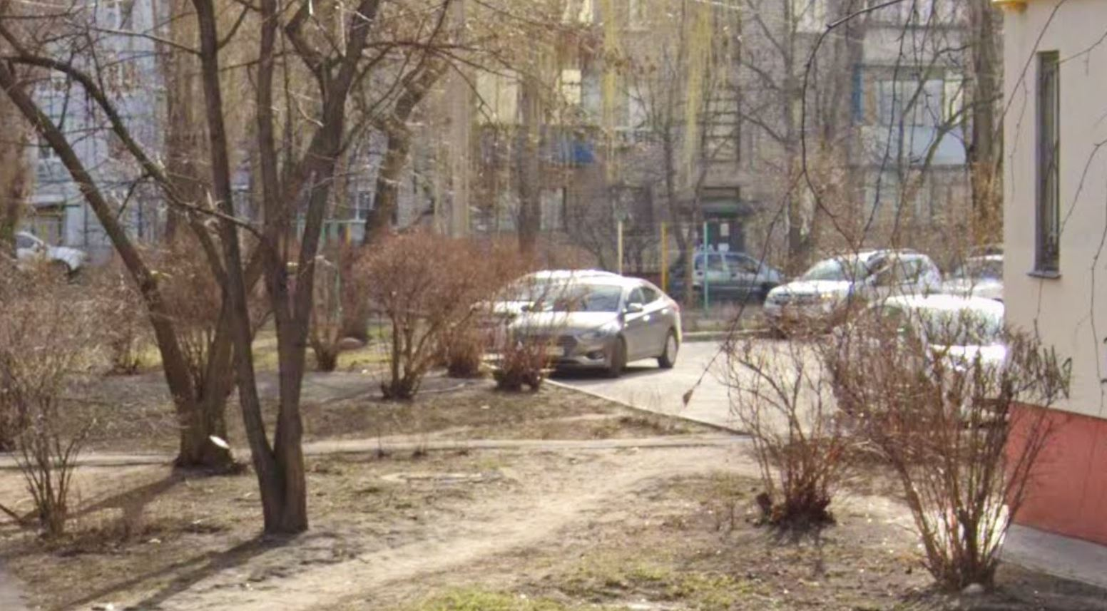 | ул. Горняцкая, 2, ул. Гагарина, 8, ул. Шкатова, 1, 7, ул. 4 Пятилетки, 8
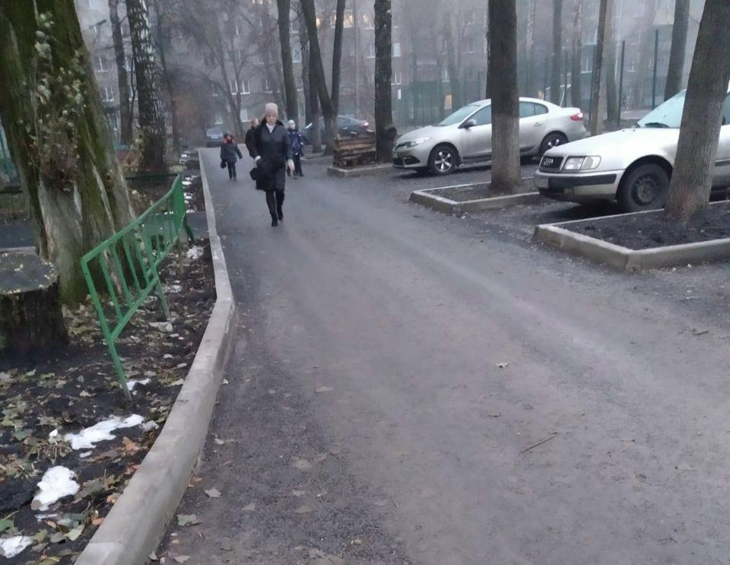 | ул. 9 микрорайон, 24/2
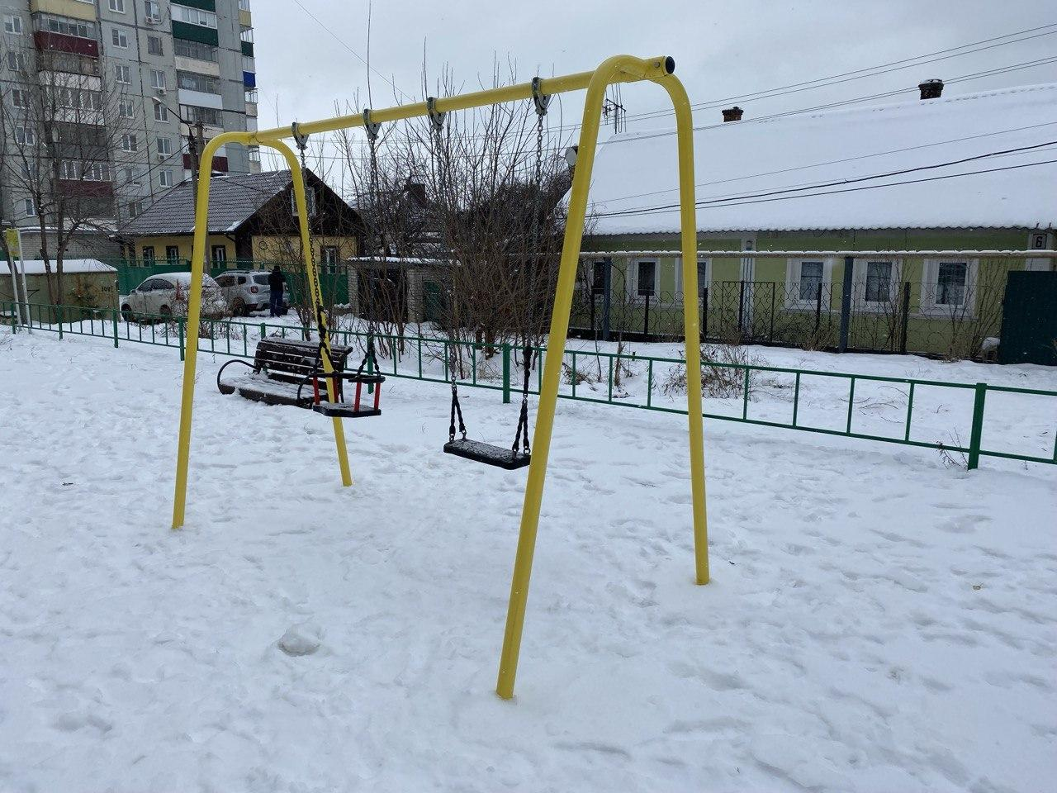 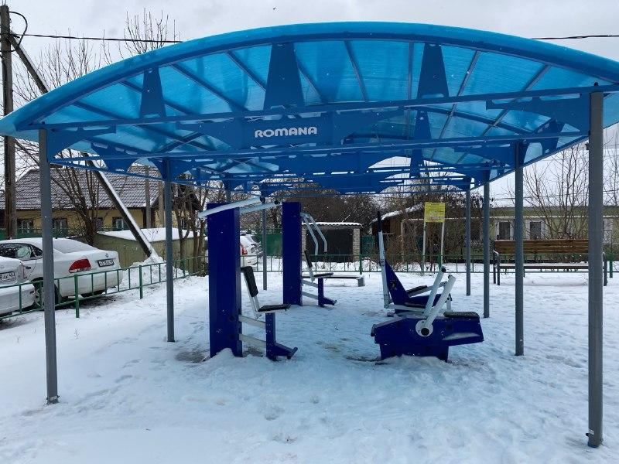 | ул. Шкатова д.4, ул. 4 Пятилетки, 10
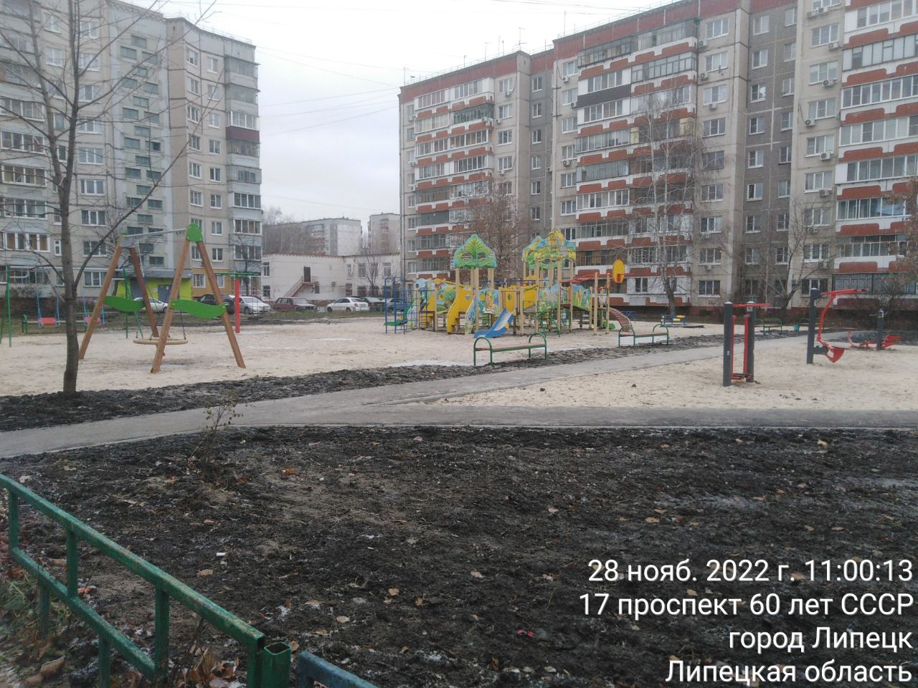 | ул. Меркулова, 37, 39, 41, проспект 60 лет СССР, 17, 19, 21
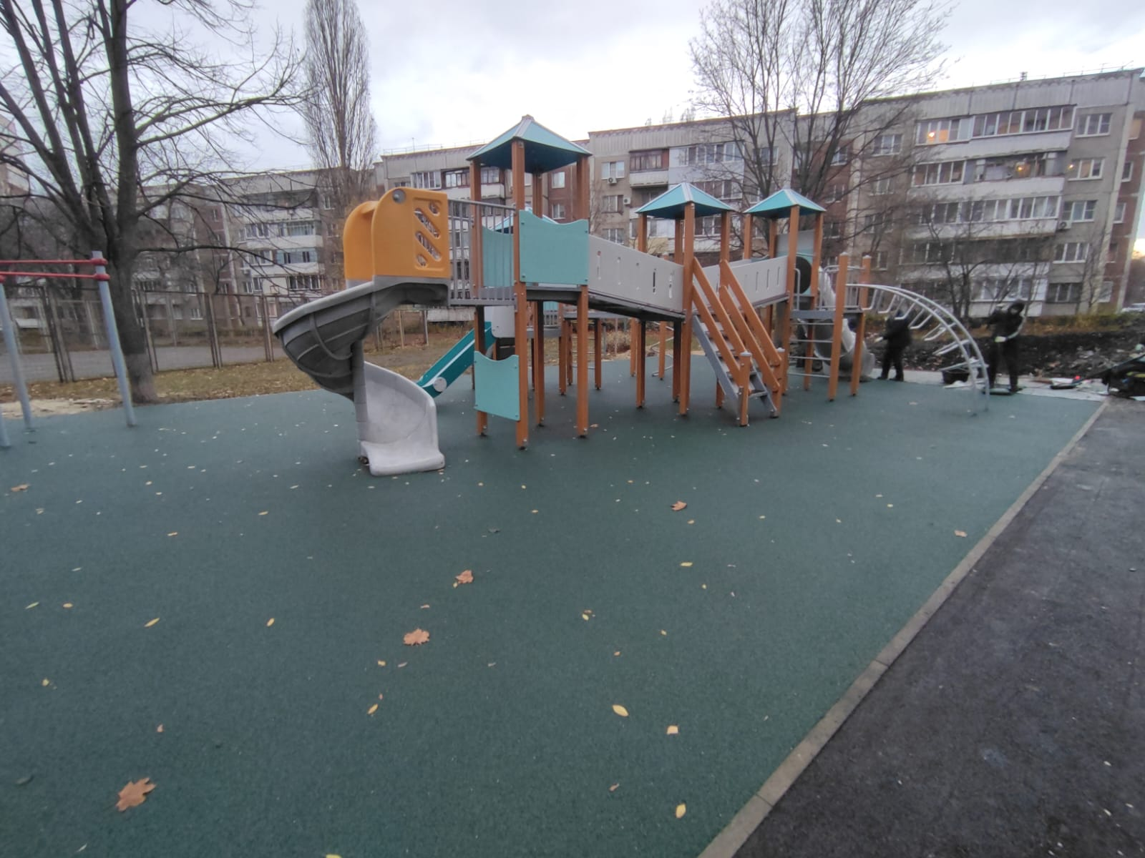 | ул. П. Смородина, 18, 20
 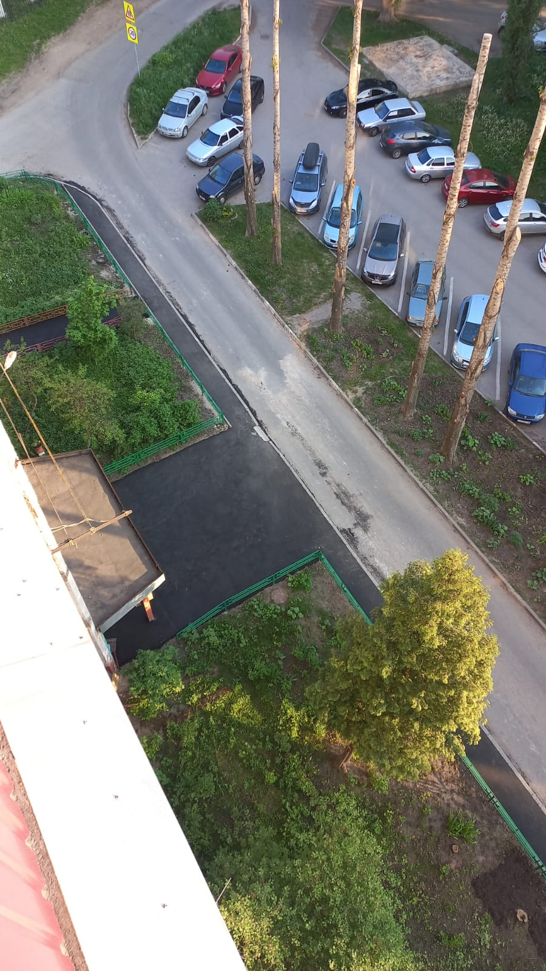 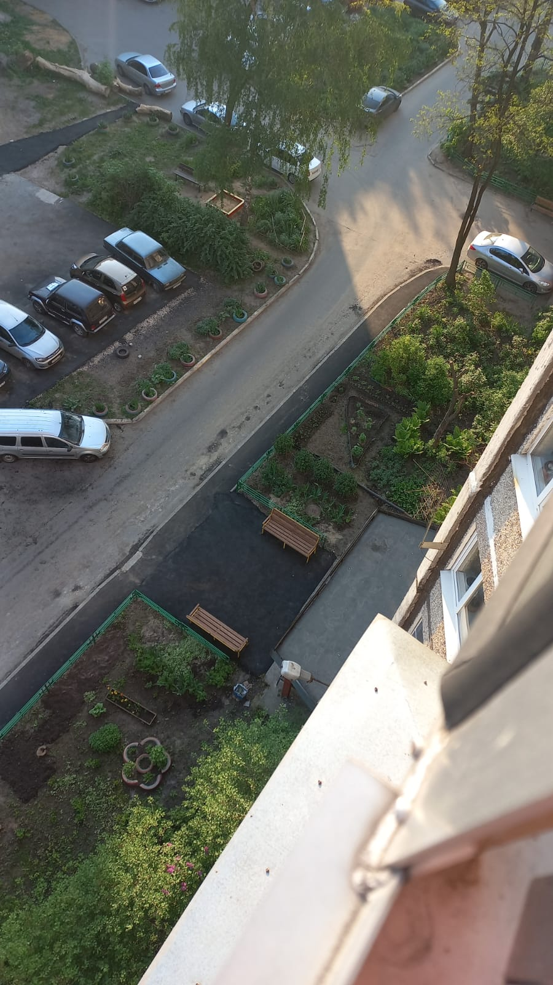 | ул. Мичурина, 16, 16а
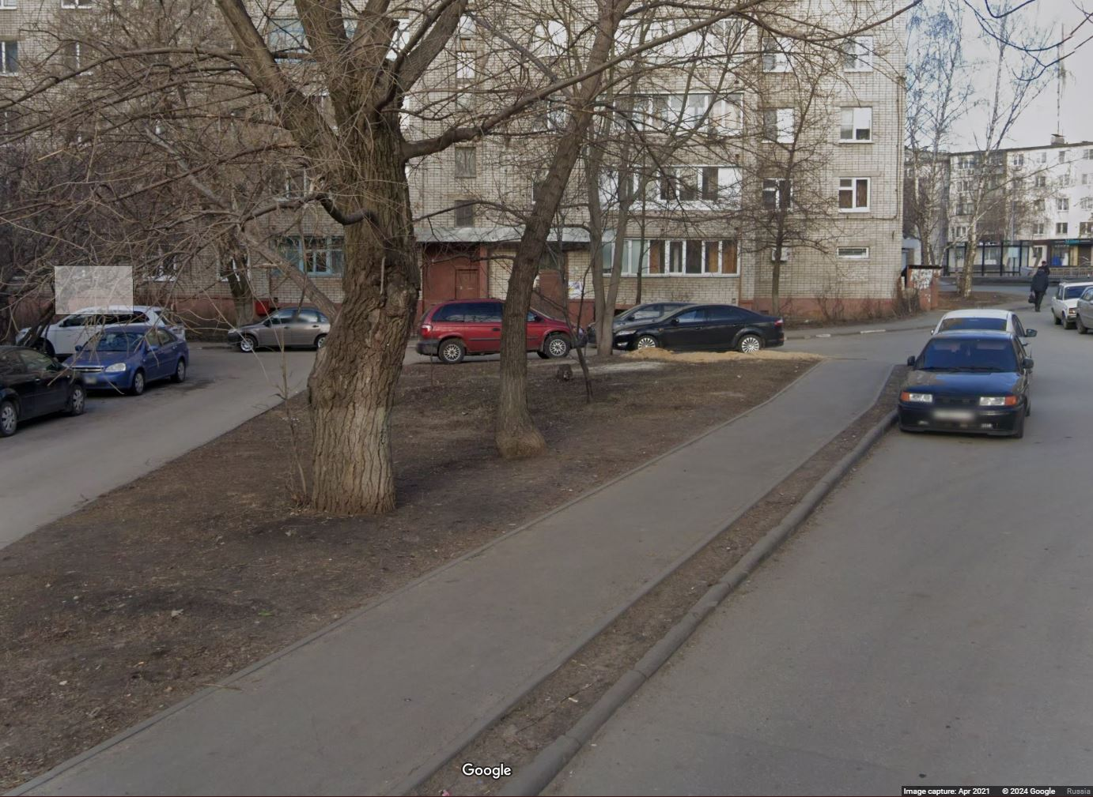 | пр. Победы, 25
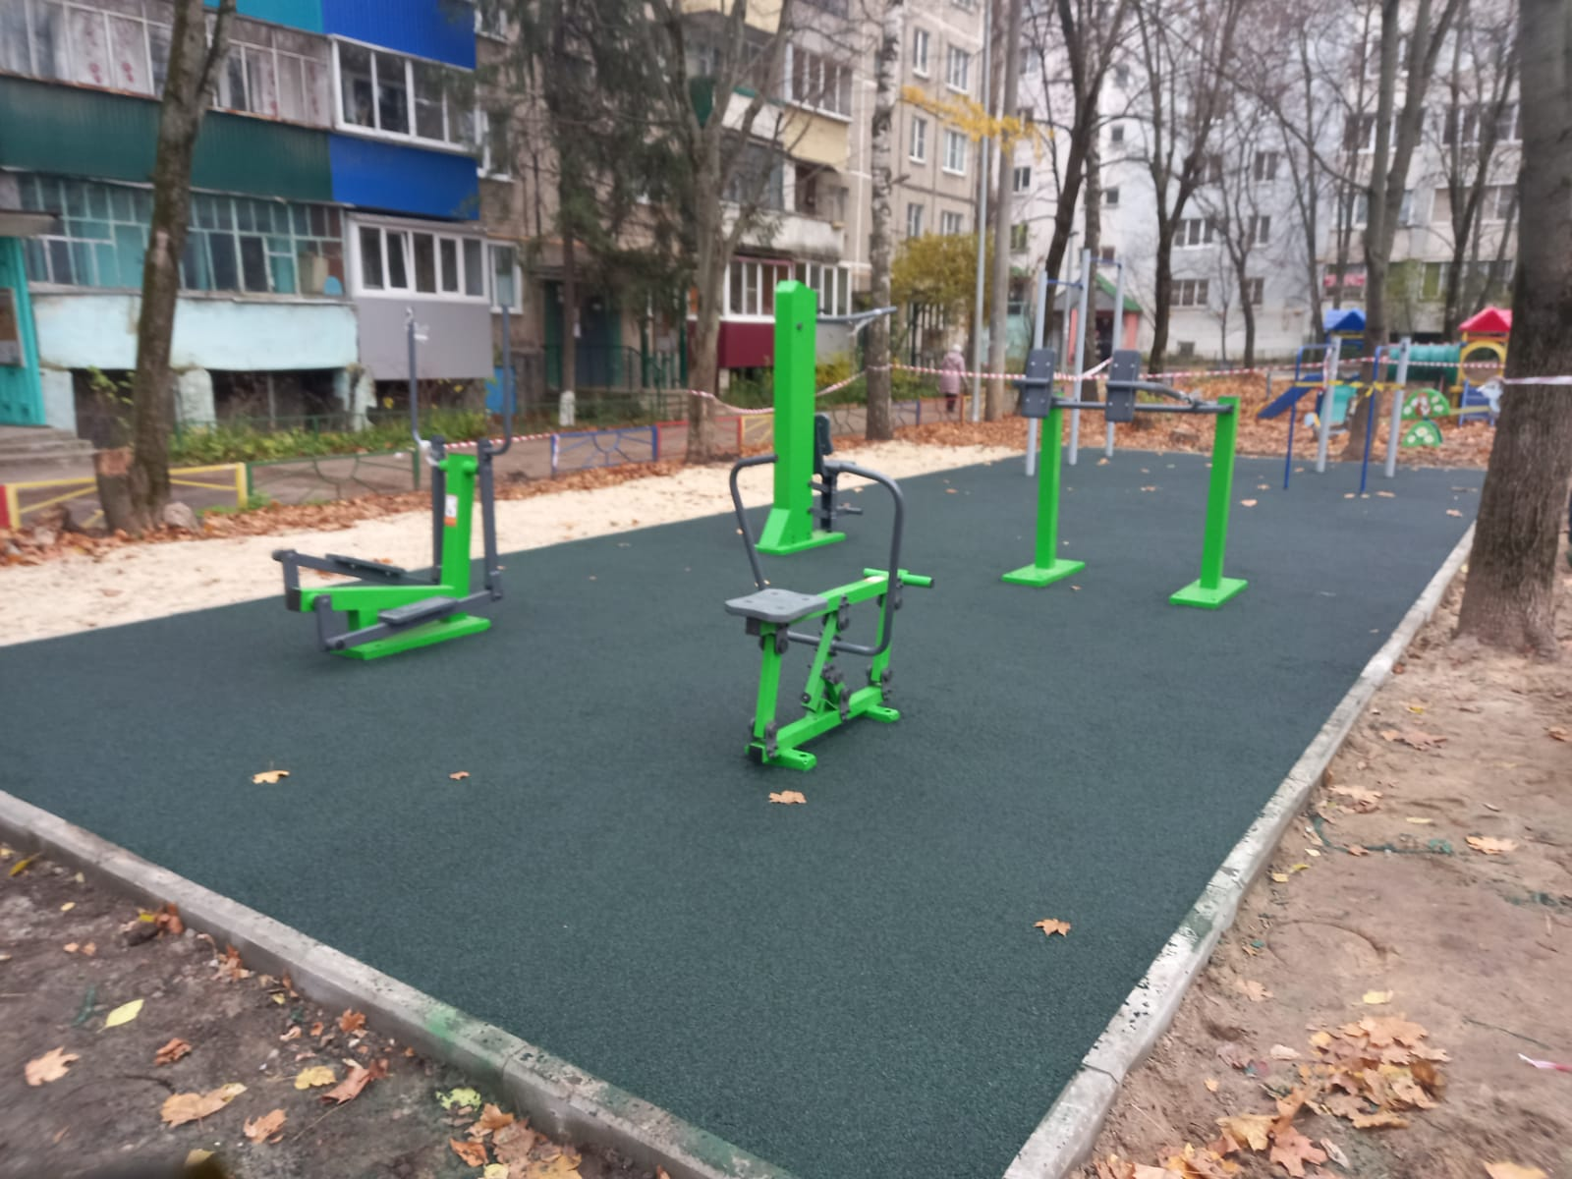 | ул. Советская, 28
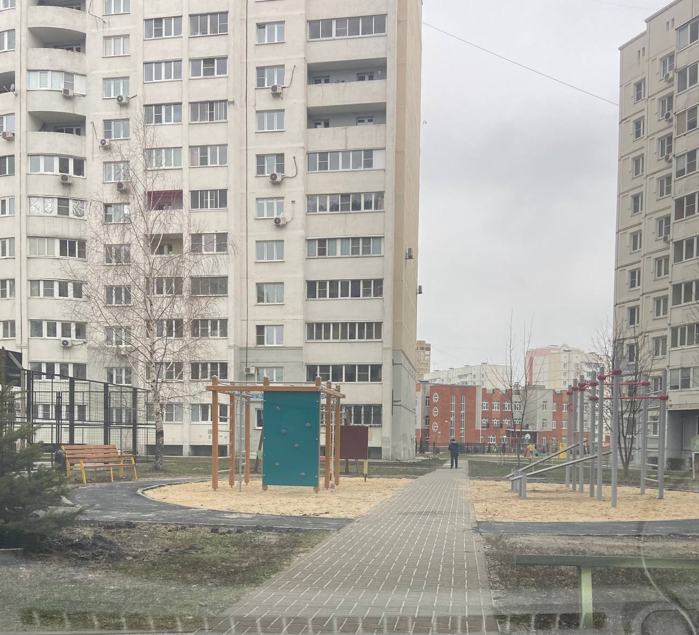 | ул. Мистюкова, 3, ул. Шерстобитова, 8, 10
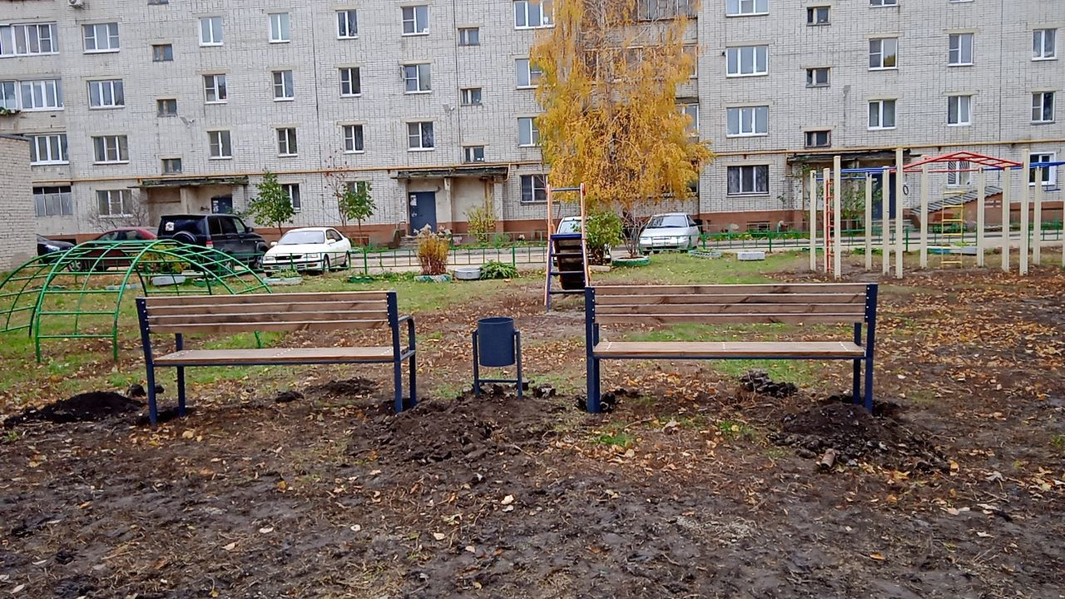 | ул. Пришвина, 1, 3а, 5
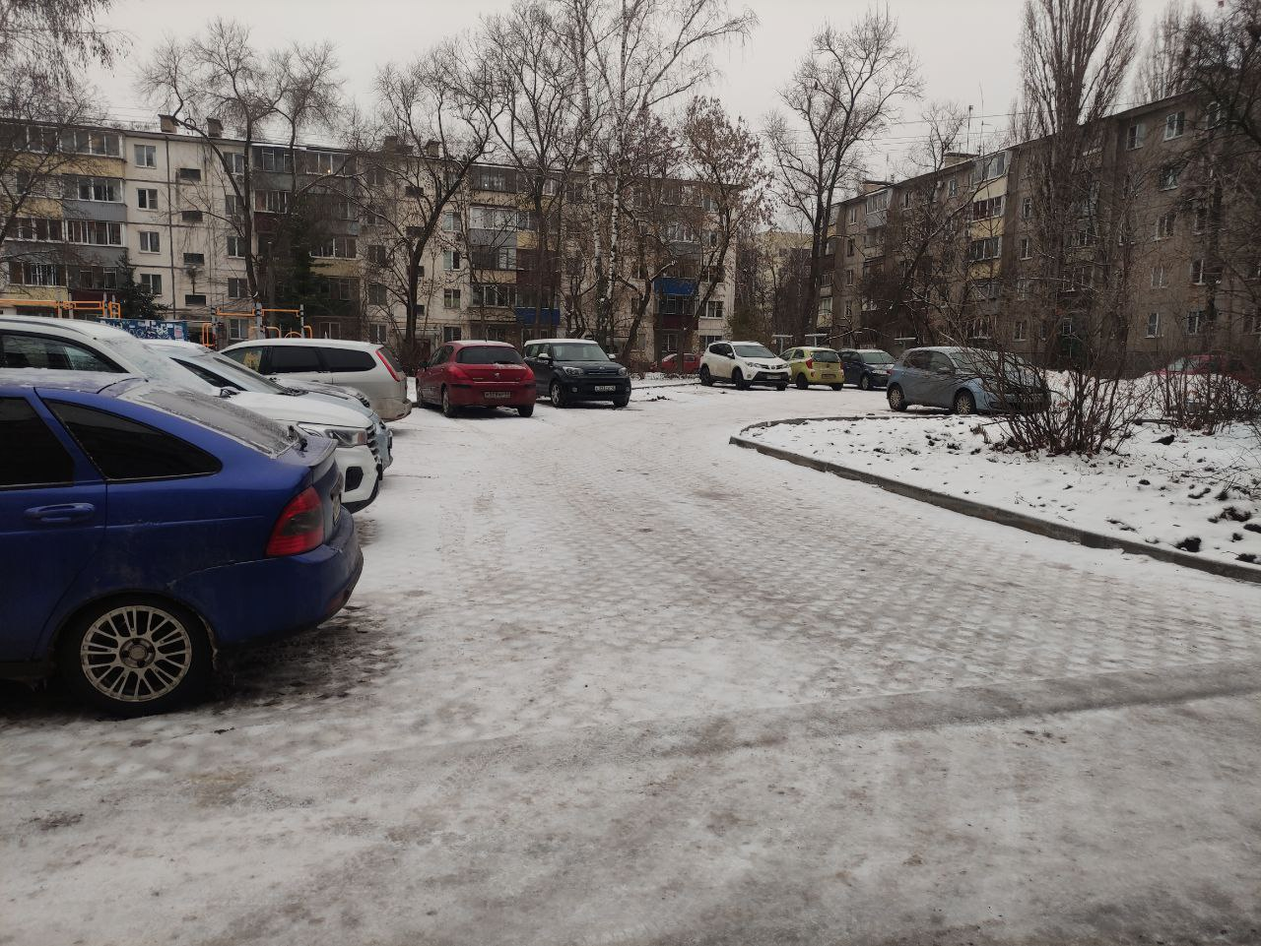 | ул. Липовская, 4/2
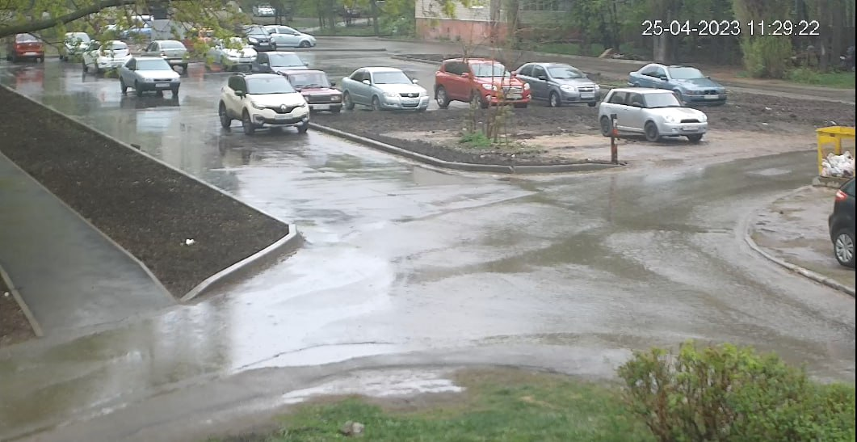 | ул. Московская, 21, 27
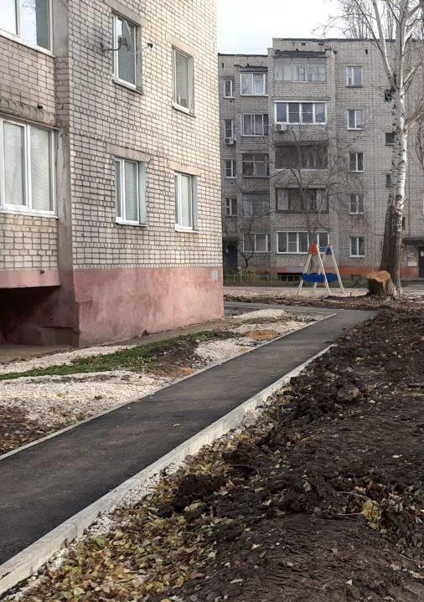 | ул. Ушинского, 9, 11, 13, 15
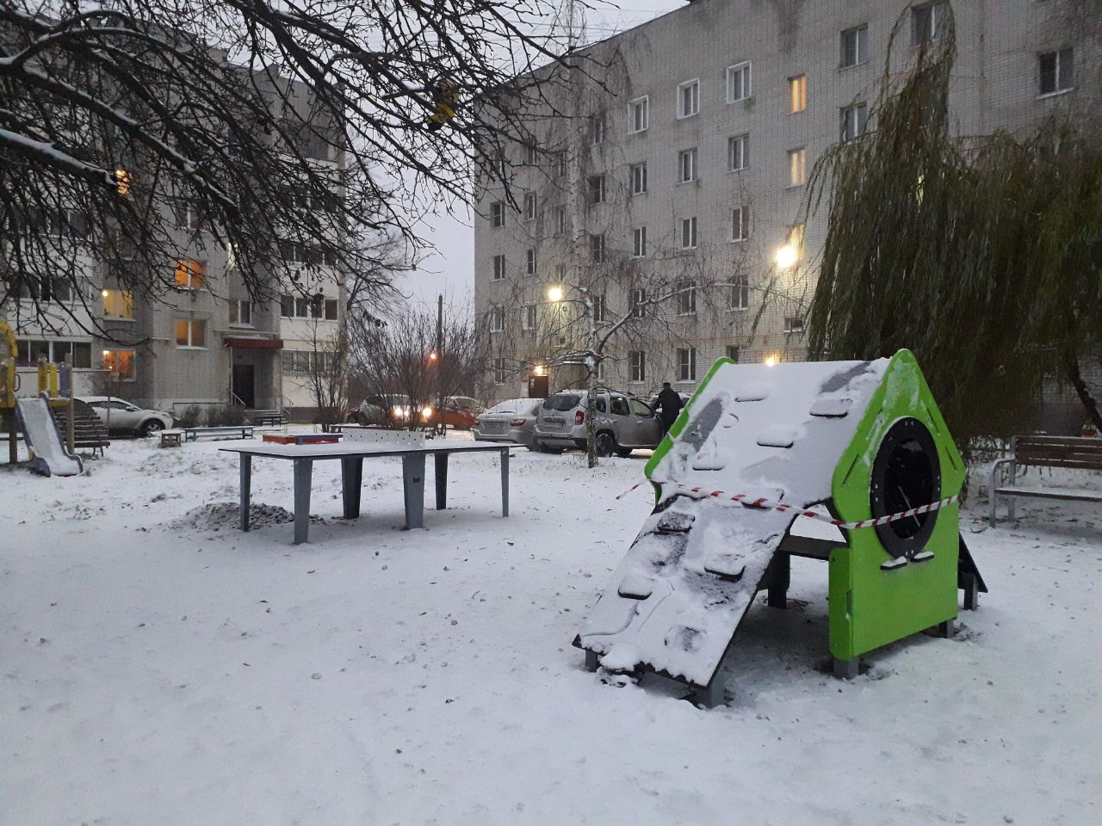 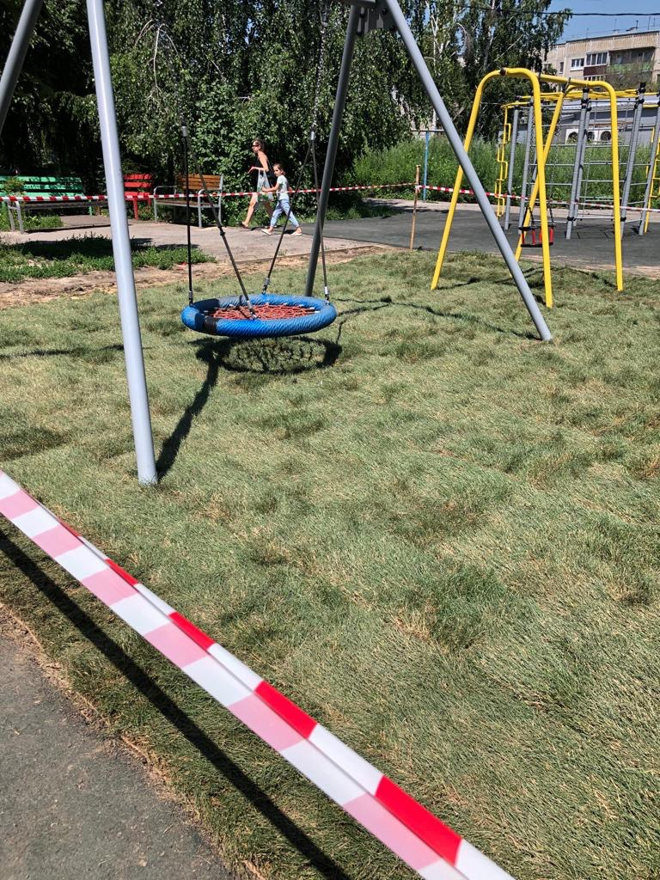 | ул. Металлистов, 4а, 4б, 4в, 4г
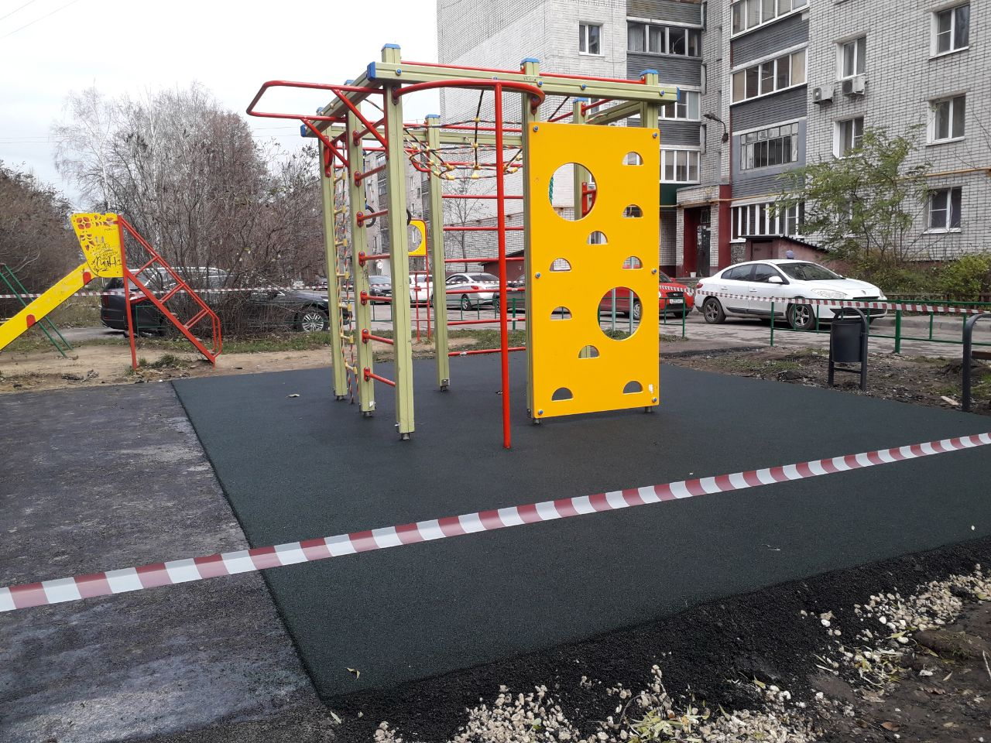 | ул. Детская, 2б
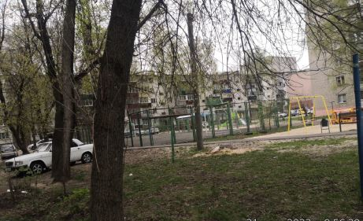 | ул. Космонавтов, 19, 25
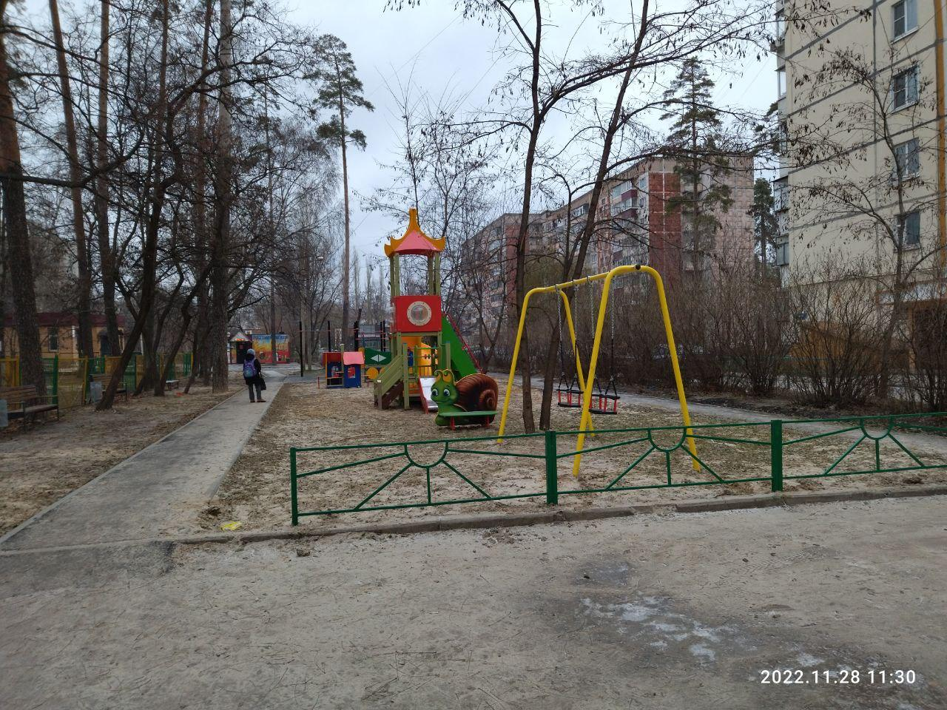 | ул. Ильича, 38а, 46а
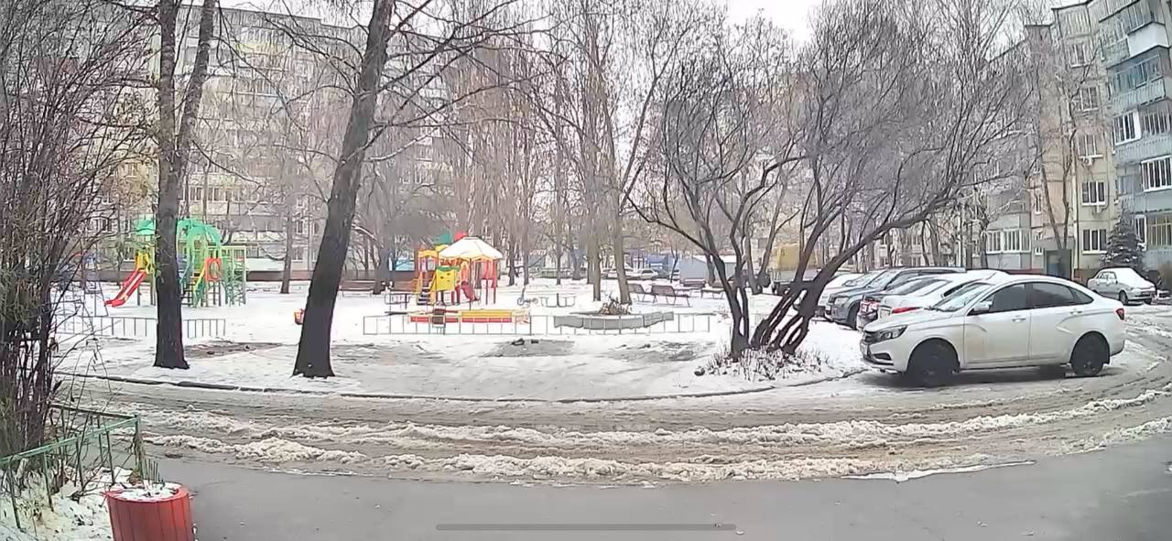 | ул. Меркулова, 13, 15,17,19
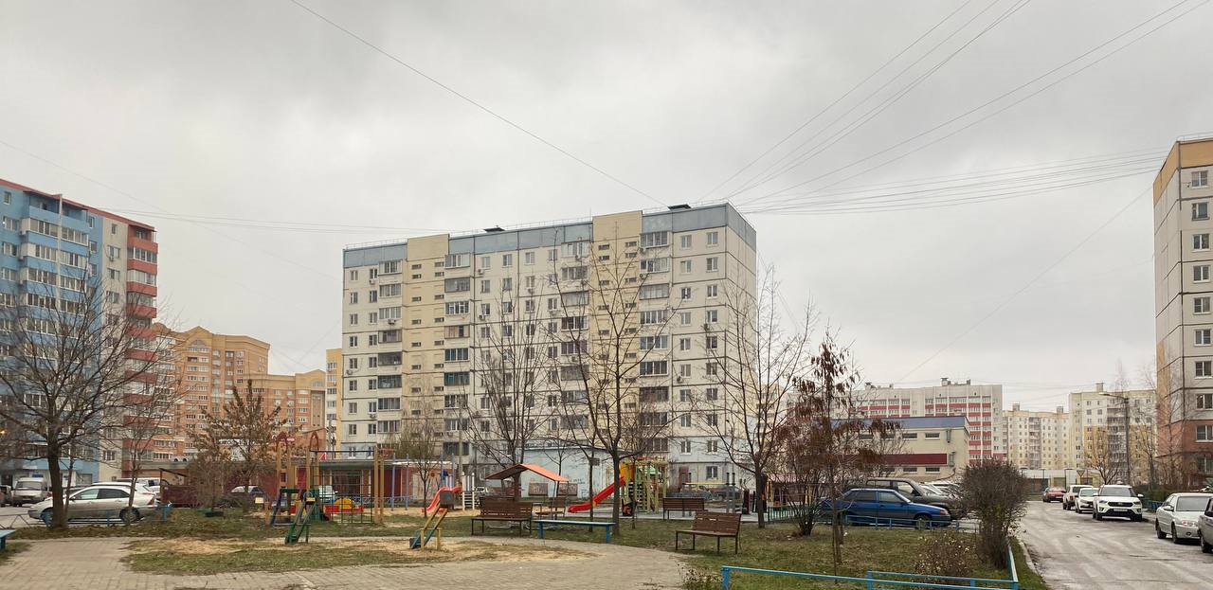 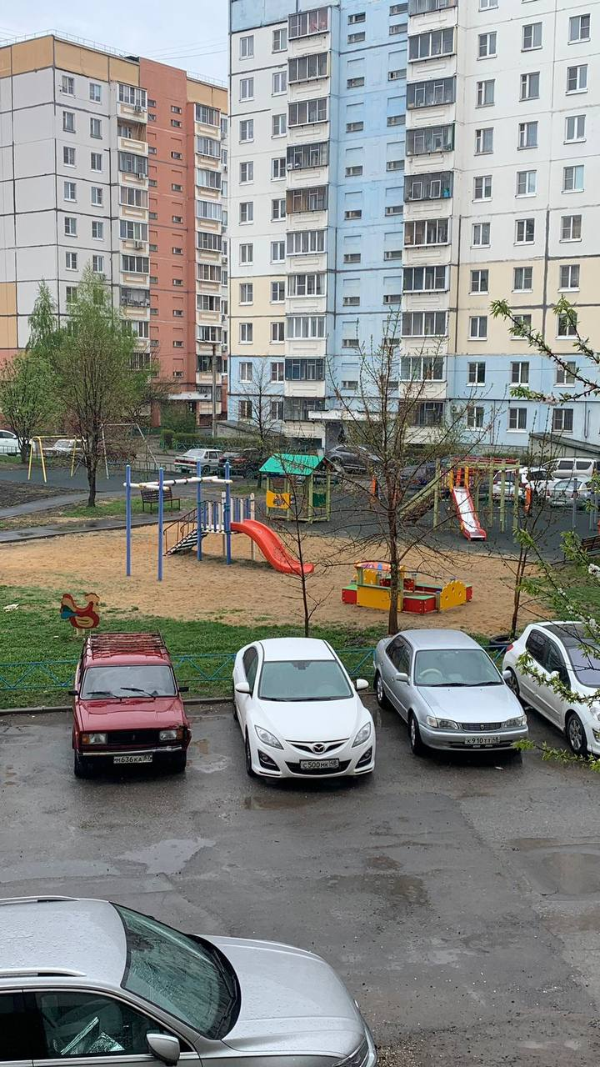 | ул. Стаханова 45, 47
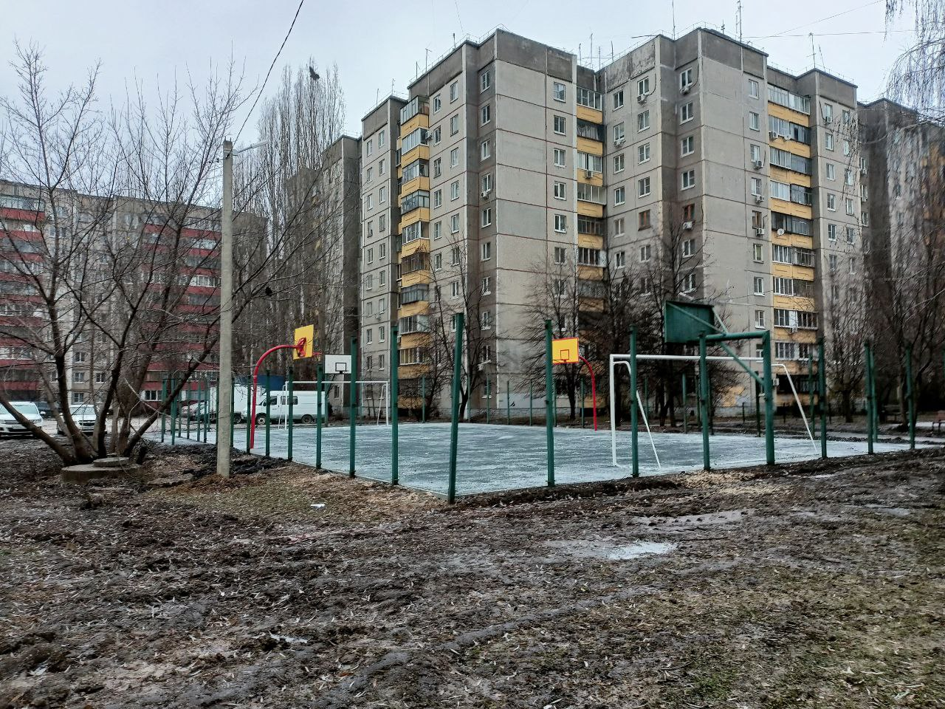 | ул. Стаханова, 44
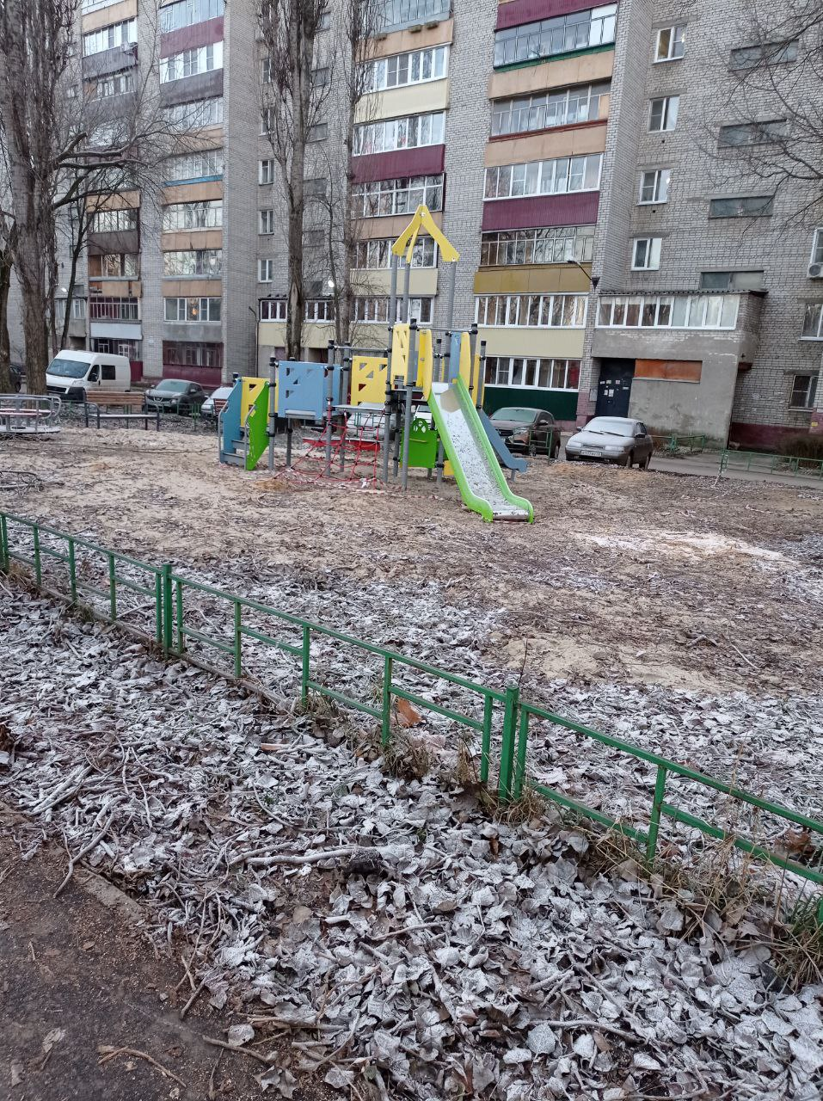 | ул. Циолковского, 17
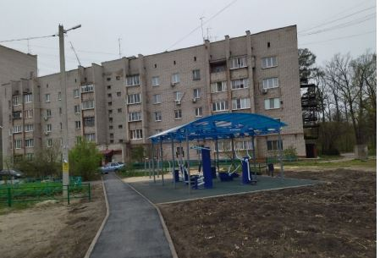 | ул. Жуковского, 22а, 30а, 30
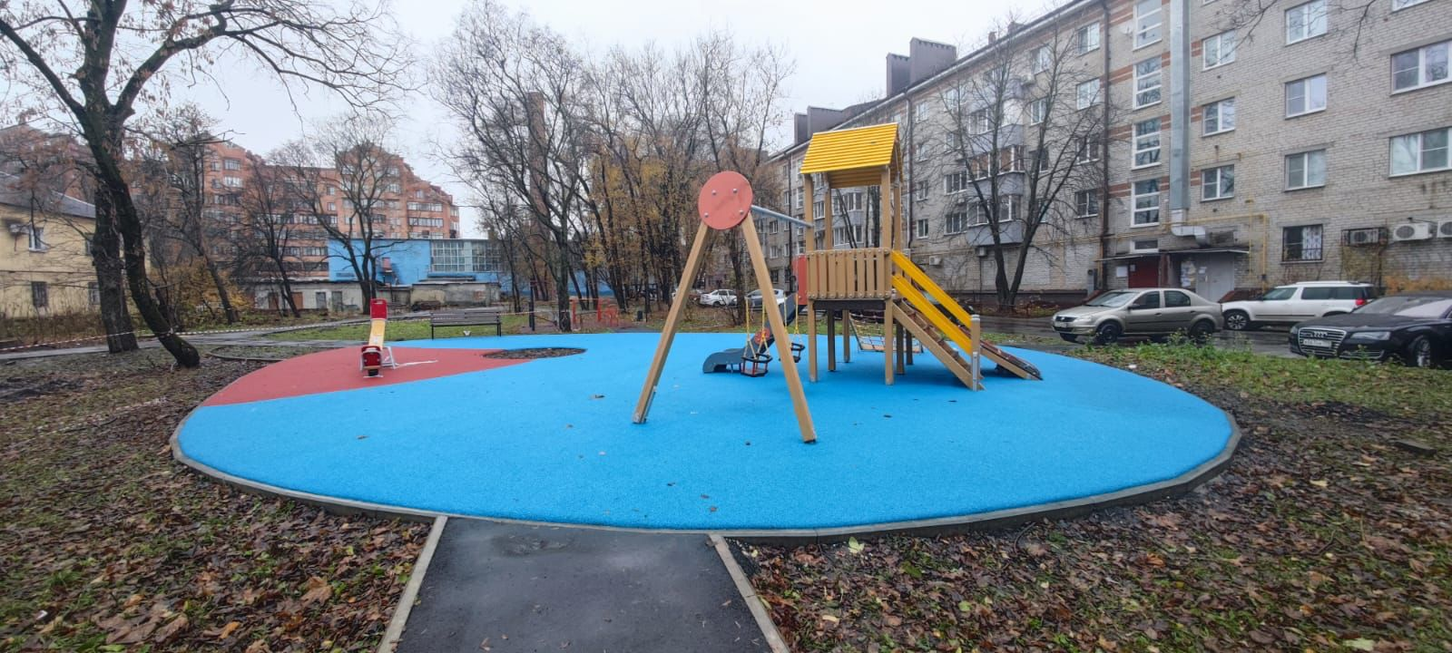 | ул. Плеханова д.59, Пролетарская, 13.

